Outlet อ่างแม่ตีบ
 | โครงการสอบเทียบอาคารชลประทาน
 | สำนักบริหารจัดการน้ำและอุทกวิทยา กรมชลประทาน
 | (งบประมาณเงินทุนหมุนเวียนเพื่อการชลประทาน ปี 2555)

1 | ข้อมูลทางกายภาพ
 | 1.1 ข้อมูลระบบส่งน้ำที่ตั้งของอาคาร
 | - ข้อมูลทั่วไปของอาคาร |  | ท่อส่งน้ำ ( outlet ) อ่างเก็บน้ำแม่ตีบ |  |  | อาคาร
 | - โครงการ |  | โครงการชลประทานลำพูน
 | - ตำแหน่งที่ตั้ง กม. |  | 0+000 |  |  |  | คลองสายใหญ่
 | อำเภอ |  | บ้านธิ |  |  | จังหวัด | ลำพูน
 | - พิกัด |  | N 2054588 |  | E 516644
 | - ลักษณะคลอง |  | ÿ คลองดิน |  | ÿ คลอดดาดคอนกรีต

 | 1.2 ข้อมูลอาคาร
 | - ชื่ออาคาร
 | - ประเภทบาน ÿ ประตูระบายน้ำบานตรง (Sluice gate) |  |  |  |  | 1 | บาน
 |  |  | ขนาดบาน | กว้าง |  | 0.50 | เมตร
 |  |  |  | สูง |  | - | เมตร
 | - ระดับพื้น Inlet |  |  |  |  | - | เมตร (ร.ท.ก.)
 | - ระดับพื้น Outlet |  |  |  |  | - | เมตร (ร.ท.ก.)
 | - ระดับพื้นธรณีอาคาร |  |  |  |  | 364.75 | เมตร (ร.ท.ก.)
 | - ปริมาณน้ำไหลผ่านสูงสุด |  |  |  |  | - | ลูกบาศก์เมตร/วินาที
 | - รัศมีความโค้งของบาน (สำหรับบานโค้ง) |  |  |  |  | - | เมตร

 | 1.3 รูปภาพอาคารชลประทาน
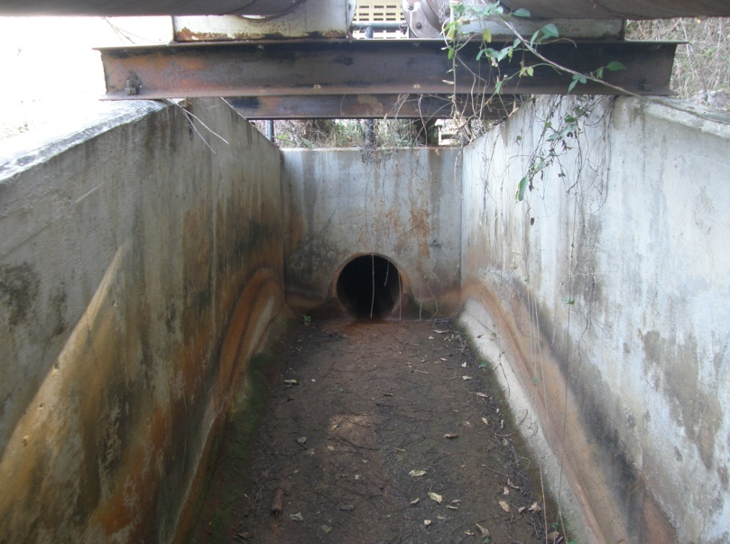

2 | ข้อมูลการสอบเทียบอาคารชลประทาน
 | ÿ ประตูระบายน้ำบานตรง (Sluice gate)
 | ÿ การไหลแบบอิสระ (Free flow)
 | สูตรการคำนวนสอบเทียบอาคาร

 | เมื่อ | Q = ปริมาณน้ำผ่านอาคาร (ลบ.ม./วินาที)
 |  | C = สัมประสิทธิ์ปริมาณน้ำเมื่อการไหลเป็นแบบอิสระ
 |  | L = ความกว้างของช่องประตูระบาย (เมตร)
 |  | Go = การเปิดบาน (เมตร)
 |  | H = ระดับน้ำด้านหน้าประตู - ระดับน้ำด้านท้ายประตู (เมตร)
 |  | g = ความเร่งเนื่องจากแรงโน้มถ่วง (เมตร/วินาที)

ที่ | ระดับน้ำ | ระดับ | H |  | ระยะเปิดบาน | Q | H/Go | Cd
 | ด้านเหนือน้ำ | ธรณี |  |  | (Go)
 | ม.(รทก./รสม.) | ม.(รทก./รสม.) |  |  | ม. | ลบ.ม./วินาที
1 | 377.55 | 364.75 | 12.80 | 15.8473 | 0.10 | 0.615 | 128.000 | 0.776
2 | 377.55 | 364.75 | 12.80 | 15.8473 | 0.20 | 0.888 | 64.000 | 0.560
3 | 377.55 | 364.75 | 12.80 | 15.8473 | 0.30 | 1.031 | 42.667 | 0.434
4 | 377.55 | 364.75 | 12.80 | 15.8473 | 0.40 | 1.236 | 32.000 | 0.390
5 | 377.55 | 364.75 | 12.80 | 15.8473 | 0.50 | 1.289 | 25.600 | 0.325
6 | 377.55 | 364.75 | 12.80 | 15.8473 | 0.60 | 1.255 | 21.333 | 0.264

โครงการ ชลประทานลำพูน สอบเทียบอาคาร ท่อส่งน้ำ ( outlet ) อ่างเก็บน้ำแม่ตีบ
128.000 | 0.776
64.000 | 0.560
42.667 | 0.434
32.000 | 0.390
25.600 | 0.325
21.333 | 0.264

3 | ข้อมูลการเปิดบานในระดับต่างๆ

ที่ | ระดับน้ำ | ระดับธรณี | H | ระยะเปิดบาน | H/Go | Cd | ปริมาณน้ำไหลผ่าน
 | ด้านเหนือน้ำ |  |  | (Go)
 | ม.(รทก./รสม.) | ม.(รทก./รสม.) |  | ม. |  |  | ลบ.ม./วินาที
1 | 377.55 | 364.75 | 12.80 | 0.10 | 128.000 | 0.733 | 0.5811
2 | 377.55 | 364.75 | 12.80 | 0.20 | 64.000 | 0.477 | 0.7565
3 | 377.55 | 364.75 | 12.80 | 0.30 | 42.667 | 0.392 | 0.9320
4 | 377.55 | 364.75 | 12.80 | 0.40 | 32.000 | 0.349 | 1.1074
5 | 377.55 | 364.75 | 12.80 | 0.50 | 25.600 | 0.324 | 1.2828
6 | 377.55 | 364.75 | 12.80 | 0.60 | 21.333 | 0.307 | 1.4583

หมายเหตุ สามารถนำไปใช้คำนวณในการยกบานระบายที่ระดับต่างๆ โดยป้อนข้อมูลระดับด้านเหนือน้ำและระดับที่ต้องการยกบาน
 | จะสามารถทราบปริมาณน้ำไหลผ่านอาคารได้ (กรอกข้อมูลในช่องว่างเท่านั้น ยกเว้นช่องสีทึบ)

